MC
Telasih Makmur offset printing & packaging

MASTER CARD/KARTU INDUK |  |  |  |  | Kode Item: | UGS-IB YHY C22 250GR DS2159

 | No. Desain: | DS002159 | Nama Barang: | Yahya 250g (24pcs) C22 | Tanggal: | 2026-05-19

Nama Pelanggan: | Dimensi P: | Dimensi L: | Dimensi T: | Kode Pisau: | Ukuran Pisau:
PT. UPAYA GUNA SEJAHTERA | 7,2 cm | 4,6 cm | 9,5 cm | PAK RAHMAN YAHYA 250 GR | 64,5 x 50,2 cm
Material: | Kualitas: |  | Ukuran Bahan: | Ukuran Cetak: | Jenis Finishing:
DUPLEX | 310 gsm |  | 102 x 65 cm | 65 x 51 cm | UV

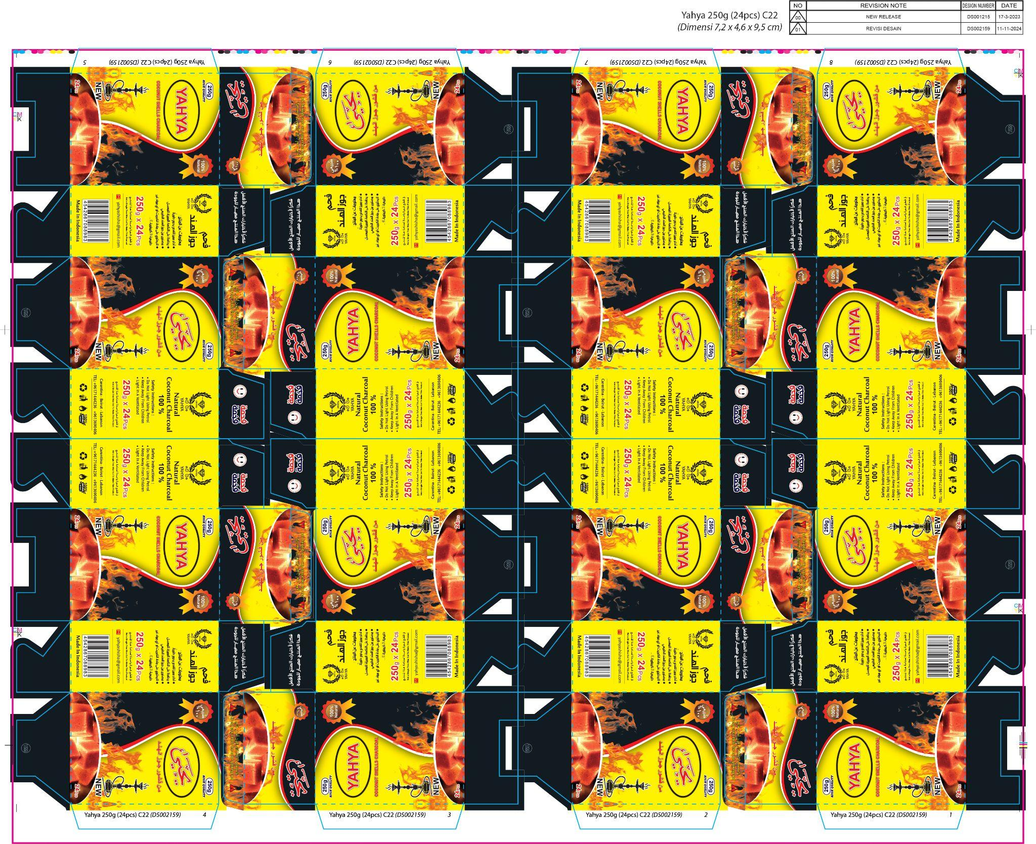
Bentuk: |  |  |  | Bentuk Sambungan: | Warna Pertama: CS
 |  |  |  | Single Join | Unit 1: | BLACK
 |  |  |  |  | Unit 2: | CYAN
 |  |  |  | Isi dalam Satu Cetakan: | Unit 3: | MAGENTA
 |  |  |  | 8 UP | Unit 4: | YELLOW
 |  |  |  |  | Warna Kedua:
 |  |  |  | Keterangan: | Unit 1:
 |  |  |  | TIDAK ADA REVISI DESAIN, HANYA | Unit 2:
 |  |  |  | PERUBAHAN BAHAN DARI 65x100 | Unit 3:
 |  |  |  | KE 102x65 | Unit 4:
 |  |  |  | Urutan Pekerjaan: | ACC E-mail:
 |  |  |  | Potong Bahan | Digital:
 |  |  |  | Cetak di mesin: Lithrone G40 | Box Polos: | 2020-04-01
 |  |  |  | QC | Di ACC Oleh: | PAK RAHMAN
 |  |  |  | UV | ACC Digital:
 |  |  |  | Plong Depan | Tgl ACC: | 2024-11-19
 |  |  |  | Kupas |  | 2026-05-19
 |  |  |  | Lem Samping FG4
 |  |  |  | Hitung
 |  |  |  | Pack (600 pcs / pack)

ACC PROOF PRIINT (DIGITAL + CETAK) HARUS DILAMPIRKAN BERSAMA MASTER CARD

Mengetahui:
Desainer | Marketing | PPIC | QA | Plant Manager

